Lintasan vs ground truth
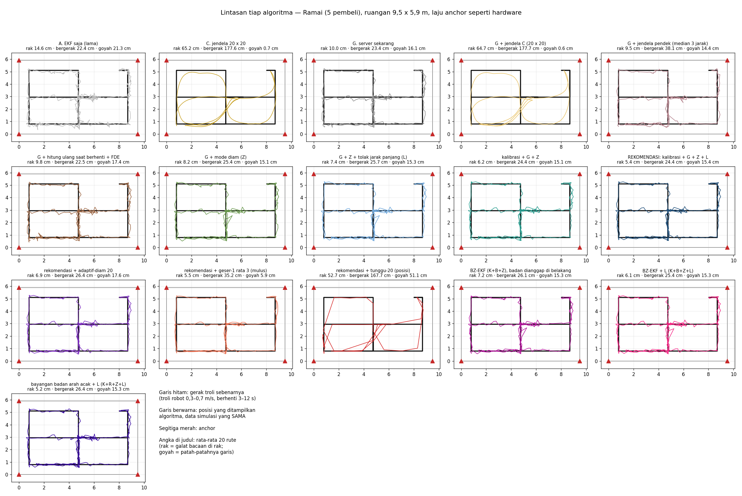
Lintasan tiap algoritma vs gerak troli sebenarnya
Garis hitam = gerak troli sebenarnya (ground truth) dari simulasi; garis berwarna = posisi yang ditampilkan tiap algoritma, data yang sama. Angka di judul tiap kotak = rata-rata 20 rute.

7. Lintasan tiap algoritma vs gerak troli sebenarnya — Kosong (0 pembeli)
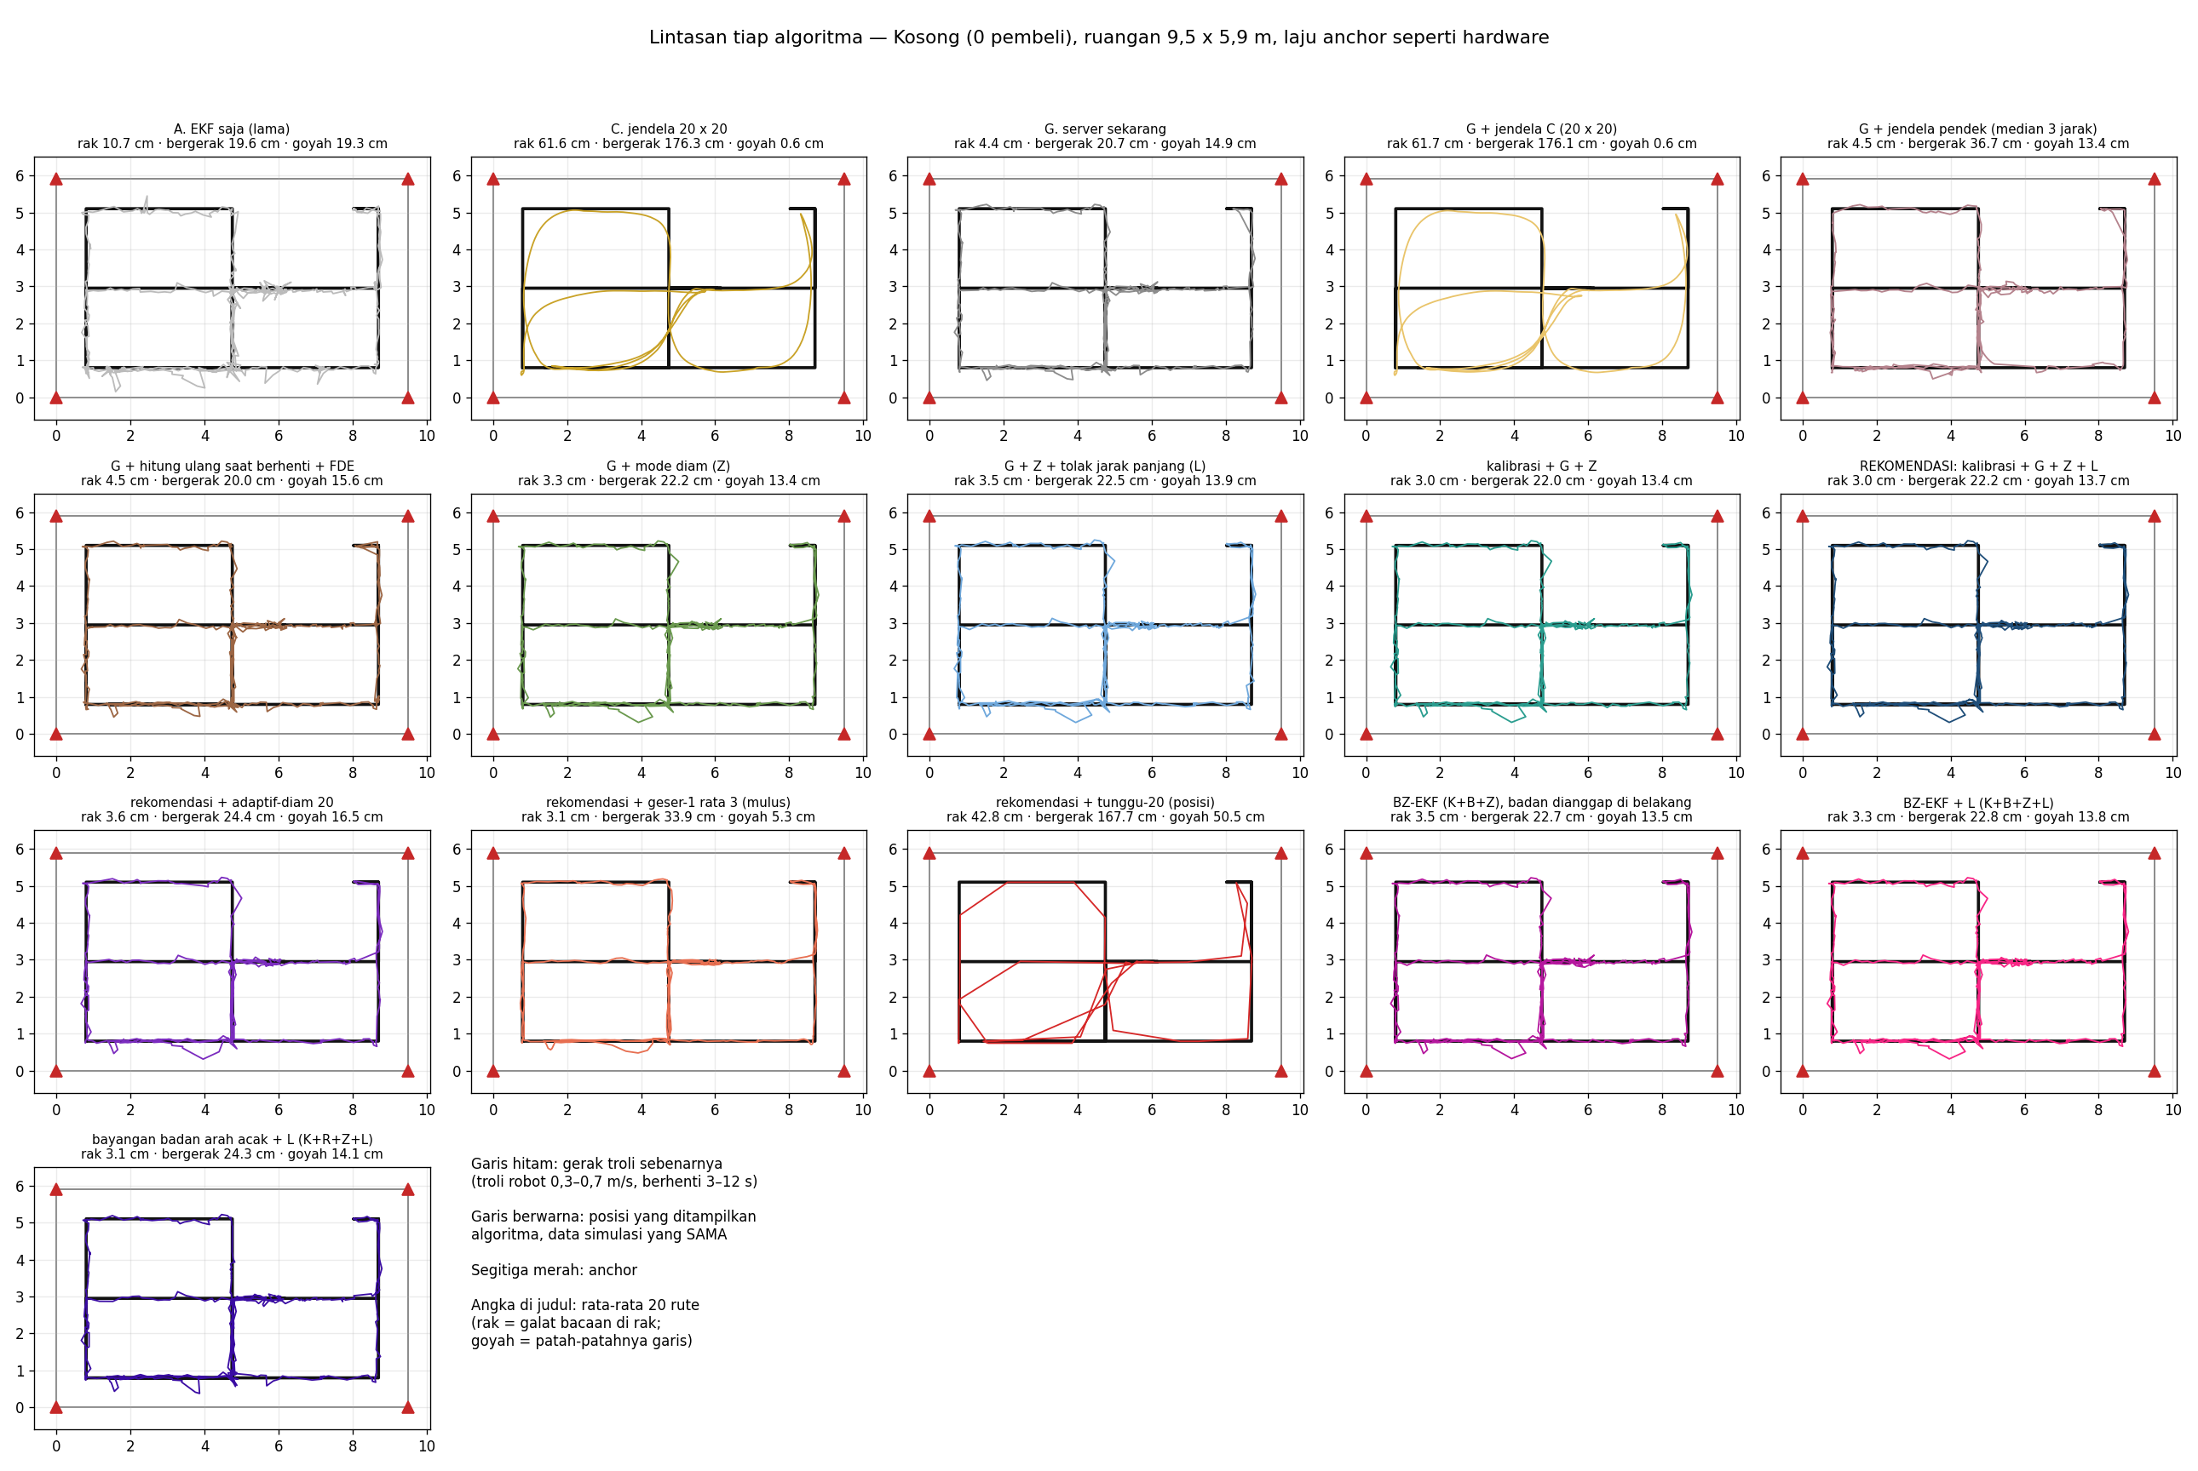

8. Lintasan tiap algoritma vs gerak troli sebenarnya — Sepi (2 pembeli)


9. Lintasan tiap algoritma vs gerak troli sebenarnya — Ramai (5 pembeli)

Gambar
Gambar
File PNG yang sama ada di docs/hasil-simulasi/.

1. Konsep jendela: geser-1, geser-5, tunggu-20
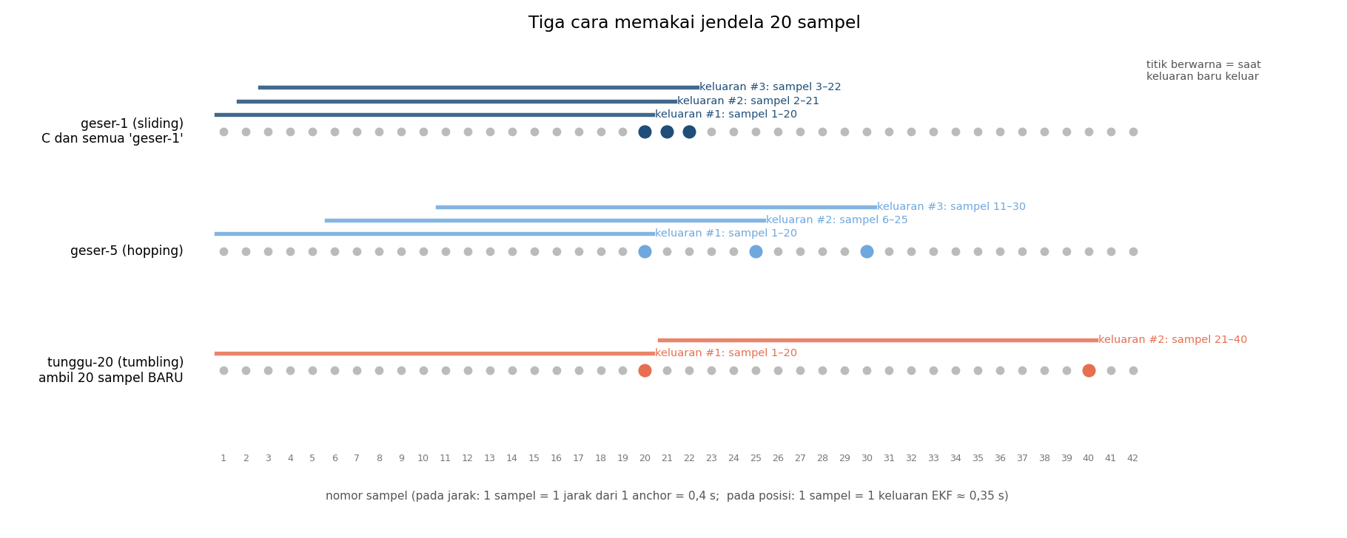

2. Semua kombinasi jendela pada inti G (server sekarang), dunia ramai
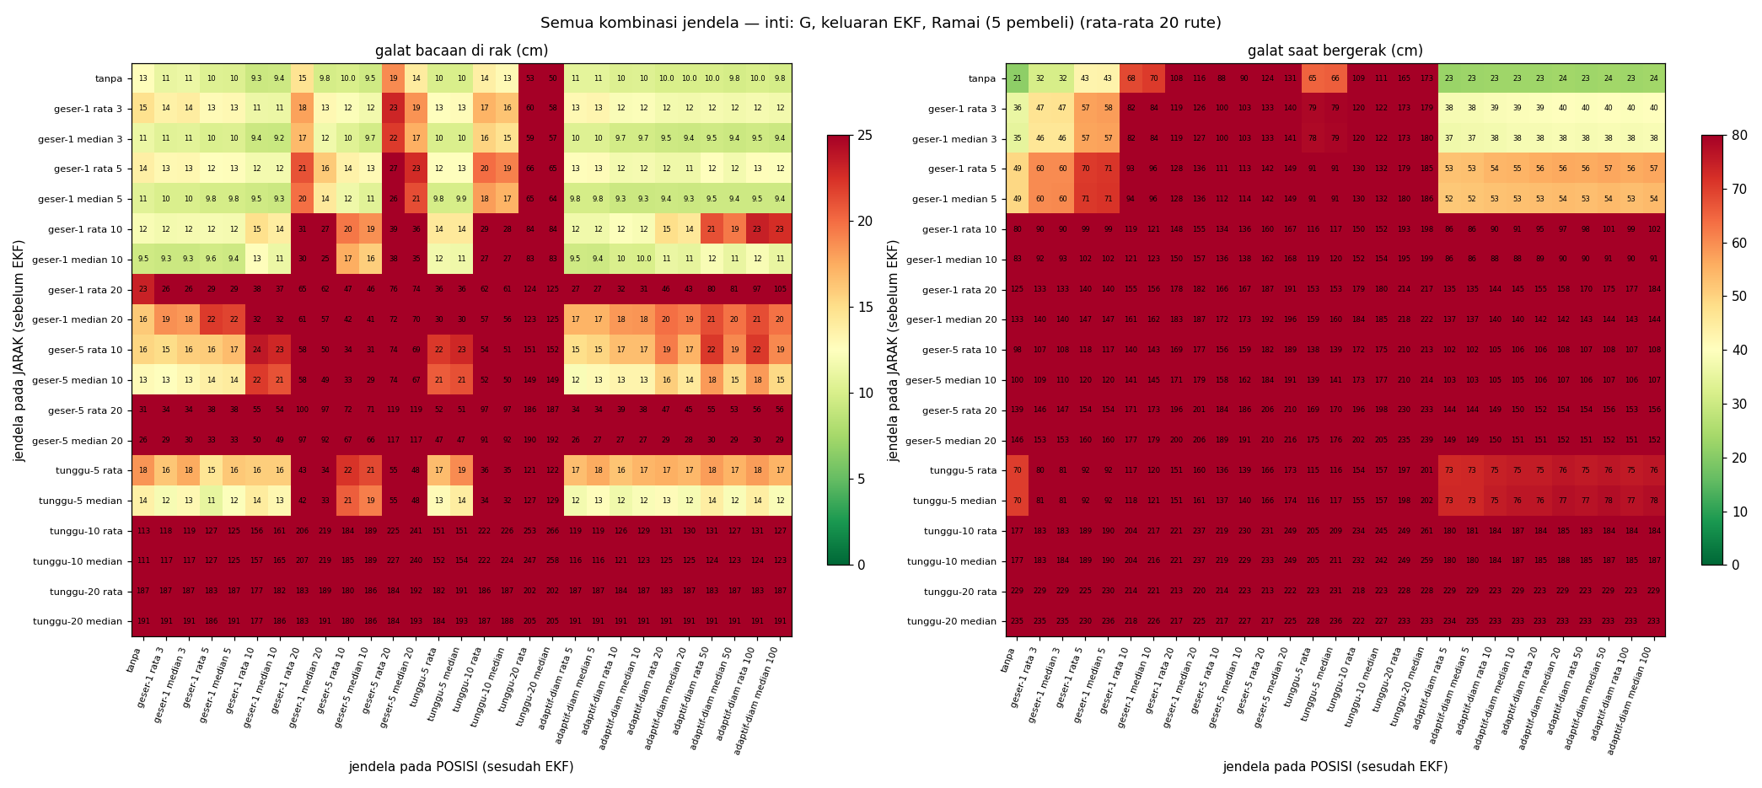

3. Semua kombinasi jendela pada inti kombinasi pilihan, dunia ramai
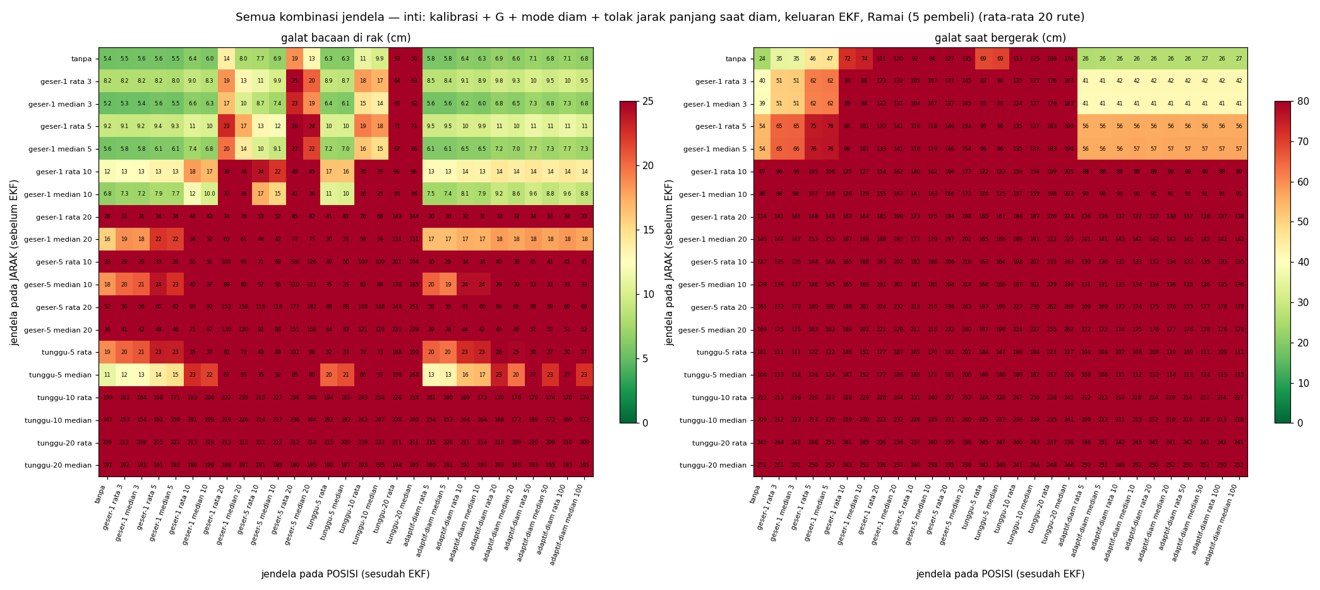

3b. Sama, di dunia kosong (tanpa pembeli)
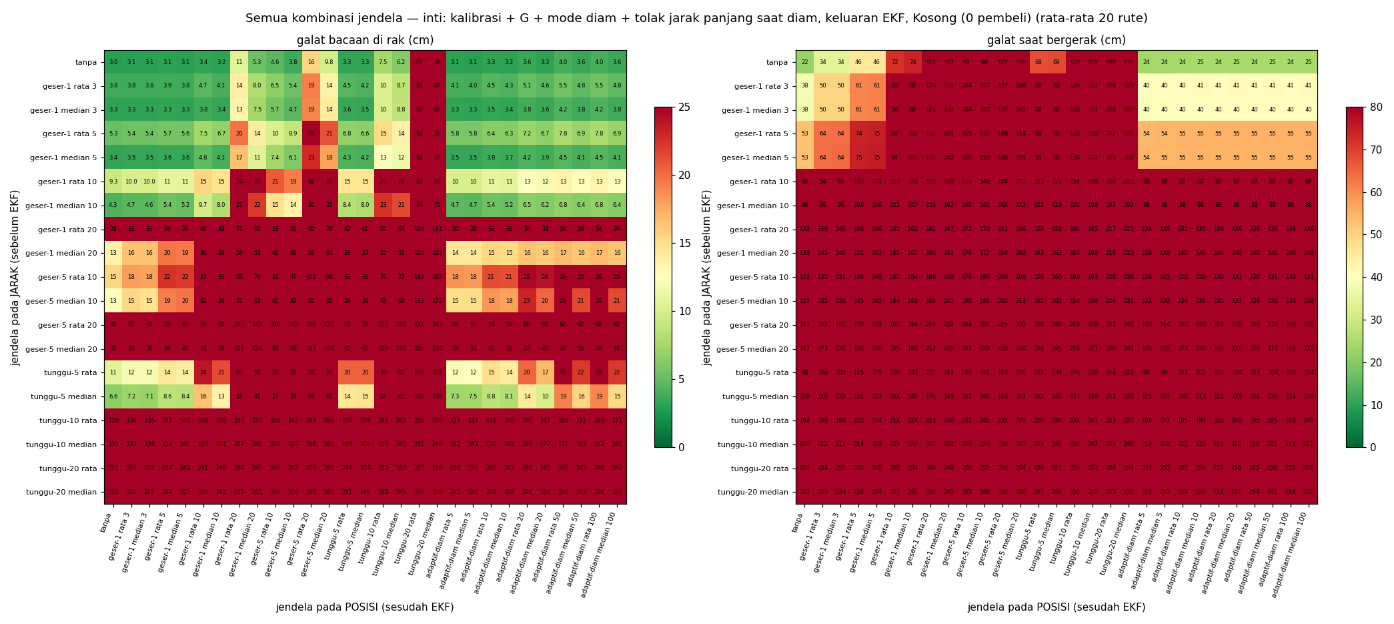

4. Peringkat kombinasi
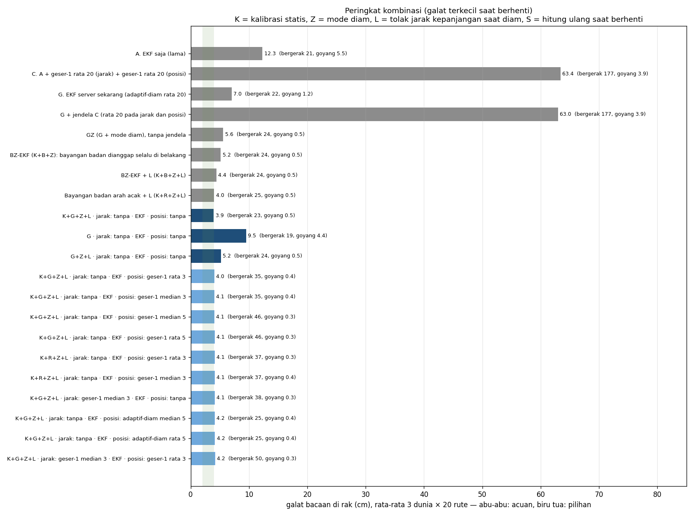

5. Acuan vs pilihan di tiga dunia
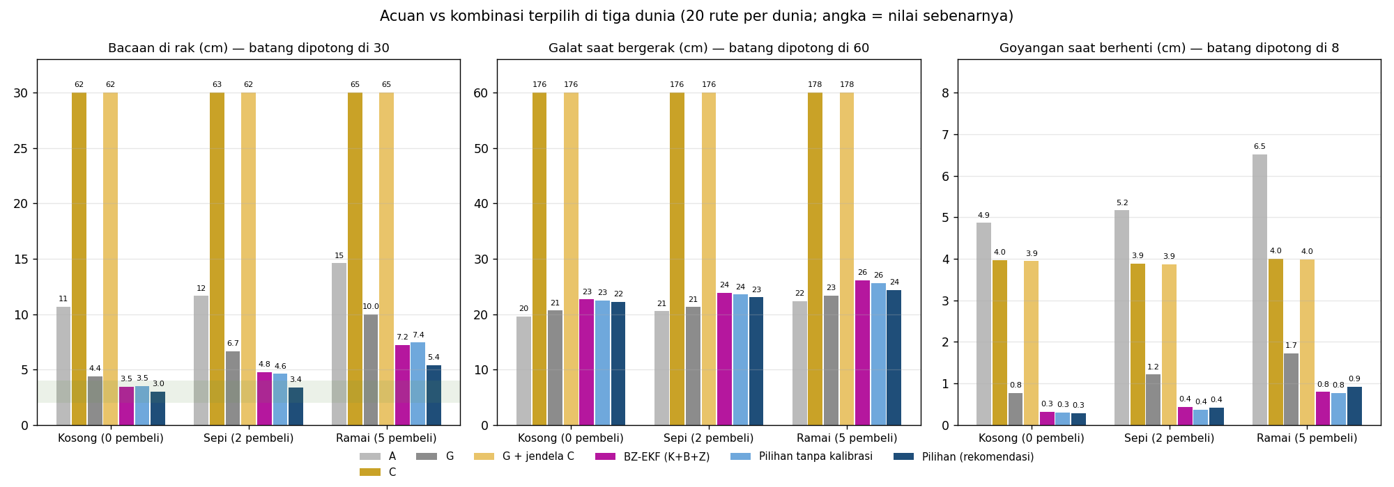

7. Lintasan tiap algoritma vs gerak troli sebenarnya — Kosong (0 pembeli)

8. Lintasan tiap algoritma vs gerak troli sebenarnya — Sepi (2 pembeli)

9. Lintasan tiap algoritma vs gerak troli sebenarnya — Ramai (5 pembeli)

